画面遷移図 (2)
画面遷移図
共通情報 | システム名 | しちゃっく | 作成者 | 全員
 | 工程名 | システム設計 | 作成日付 | 2022-10-12
 | ドキュメント名 | しちゃっく 画面設計書 | バージョン | var.1.0
書誌情報 | 書誌名称 | しちゃっく 画面レイアウト | 更新者
 | 概要 | しちゃっくの画面遷移図 | 更新日付

G3-1:
クローゼット画面
[試着]
G3-2:
クローゼット洋服一覧画面
G3-3:
洋服詳細画面
G3-4:
削除確認画面
G3-5:
削除完了画面
[完了表示]

[戻る]
[戻る]
[戻る]
G4-1:
登録画面
[確認]
G4-2:
登録確認画面
G4-3:
登録完了画面
[ログイン]

[戻る]

G1-1:
ログイン画面
G2-1:
ホーム画面
プロフィール表示
G5-1:
タイムライン画面
[変更画面へ]
G5-2-1:
投稿画面

[戻る]

[新規登録画面へ]
[ログイン画面へ]
G1-2:
新規登録
G5-2-3:
投稿詳細画面
 |  |  | ＊一番最後の画面から トップ画面に戻るボタンは 省略しています

[戻る]
[戻る]

G5-2-3:
ブックマーク画面
G5-3-3:
投稿詳細画面

[戻る]
[戻る]
[戻る]

G6-1:
GPT画面
G6-2:
回答画面

[戻る]

G7-1:
マイページ
画面
G7-2-1:
タグ登録画面
[戻る]
[戻る]

[戻る]

G7-2-2:
設定画面

(Gxx)PC画面フォーム
画面レイアウト定義
共通情報 |  | システム名 |  |  |  |  |  |  |  |  |  |  |  |  | 作成者
 |  | 工程名 |  |  |  |  |  |  |  |  |  |  |  |  | 作成日付
①
 |  | ドキュメント名 |  |  |  |  |  |  |  |  |  |  |  |  | バージョン
書誌情報 |  | 書誌名 |  |  |  |  |  |  |  |  |  |  |  |  | 更新者
 |  | 画面ID |  |  | 画面の名称 |  |  |  |  |  |  |  |  |  | 更新日付
 |  | 概要
レイアウト図 |  |  |  |  |  |  |  |  |  |  |  | 操作手順

使用する部品
識別ID | ラベル |  | 入力／表示 | 部品の種類 |  | 表示桁数 | 入力桁数 | データ型 | 文字種 | 初期表示 | 設定元 |  | 設定先 | 説明

(Gxx)モバイル画面フォーム
画面レイアウト定義
共通情報 | システム名 |  |  |  |  | 作成者
 | 工程名 |  |  |  |  | 作成日付
①
 | ドキュメント名 |  |  |  |  | バージョン
書誌情報 | 書誌名 |  |  |  |  | 更新者
 | 画面ID | 画面の名称 |  |  |  | 更新日付
 | 概要
レイアウト図 |  |  | 識別ID | ラベル | 画面部品の種類 | 表示範囲 | 画面部品の説明

 |  |  | 操作手順

sample
画面レイアウト定義
共通情報 |  | システム名 | しちゃっく |  |  |  |  |  |  |  |  |  |  |  |  | 作成者 | 野中流斗
 |  | 工程名 | システム設計 |  |  |  |  |  |  |  |  |  |  |  |  | 作成日付 | 2023-10-05
 |  | ドキュメント名 | しちゃっく 画面設計書 |  |  |  |  |  |  |  |  |  |  |  |  | バージョン | var.1.0
書誌情報 |  | 書誌名 | しちゃっく 画面レイアウト |  |  |  |  |  |  |  |  |  |  |  |  | 更新者
 |  | 画面ID | G-1-1 |  | 画面の名称 |  | ログイン画面 |  |  |  |  |  |  |  |  | 更新日付
 |  | 概要 | アカウントを持ってる人がサイトにログインするための画面
レイアウト図 |  |  |  |  |  |  |  |  |  |  |  | 操作手順
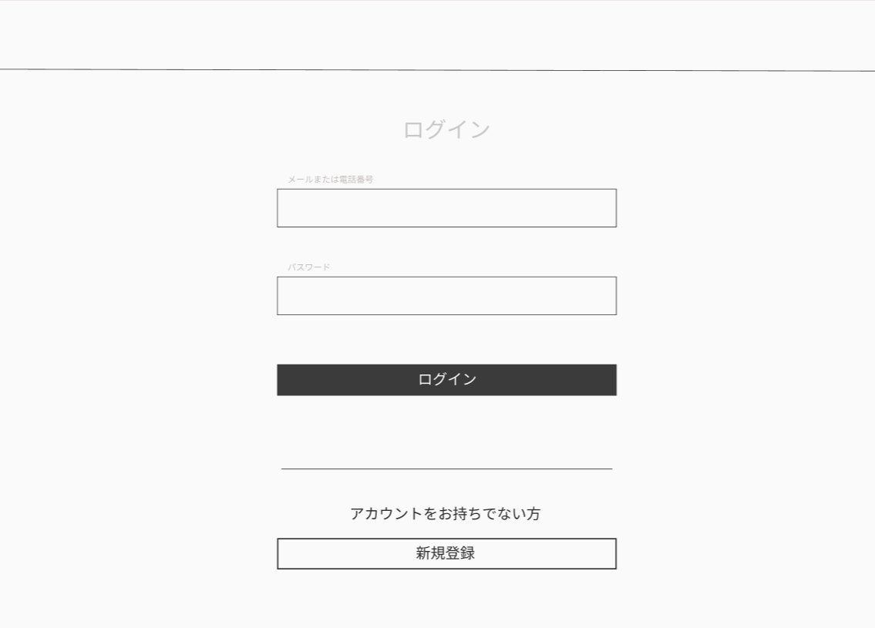

①

②
 |  |  |  |  |  |  |  |  |  |  |  |  | ①アカウントのメールアドレスを入力する
 |  |  |  |  |  |  |  |  |  |  |  |  | ②アカウントのパスワードを入力する
 |  |  |  |  |  |  |  |  |  |  |  |  | ③ログインを確定する
 |  |  |  |  |  |  |  |  |  |  |  |  | ④アカウントを持ってなければ新規登録画面に移動する
③

④

使用する部品
識別ID | ラベル |  | 入力／表示 | 部品の種類 |  | 表示桁数 | 入力桁数 | データ型 | 文字種 | 初期表示 | 設定元 |  | 設定先 |  | 説明
① | メールアドレス入力 |  | 入力 | テキストボックス |  | ー | ー | ー | ー | ー | ー | ー | ー | ー | メールアドレスを入力するテキストボックス
② | パスワード入力 |  | 入力 | テキストボックス |  | ー | ー | ー | ー | ー | ー | ー | ー | ー | パスワードを入力するテキストボックス
③ | ログイン |  |  | ボタン |  | ー | ー | ー | ー | ー | ー | ー | ー | ー | ログインを確定するボタン
④ | 新規登録 |  |  | ボタン |  | ー | ー | ー | ー | ー | ー | ー | ー | ー | 新規登録画面へ移動するボタン

G6-1
画面レイアウト定義
共通情報 |  | システム名 | しちゃっく |  |  |  |  |  |  |  |  |  |  |  |  | 作成者 | 上田匡成
 |  | 工程名 | システム設計 |  |  |  |  |  |  |  |  |  |  |  |  | 作成日付 | 2023-10-05
 |  | ドキュメント名 | しちゃっく 画面設計書 |  |  |  |  |  |  |  |  |  |  |  |  | バージョン | var.1.0
書誌情報 |  | 書誌名 | しちゃっく 画面レイアウト |  |  |  |  |  |  |  |  |  |  |  |  | 更新者
 |  | 画面ID | G-1-1 |  | 画面の名称 |  | ログイン画面 |  |  |  |  |  |  |  |  | 更新日付
 |  | 概要 | アカウントを持ってる人がサイトにログインするための画面
レイアウト図 |  |  |  |  |  |  |  |  |  |  |  | 操作手順

①

②
 |  |  |  |  |  |  |  |  |  |  |  |  | ①アカウントのメールアドレスを入力する
 |  |  |  |  |  |  |  |  |  |  |  |  | ②アカウントのパスワードを入力する
 |  |  |  |  |  |  |  |  |  |  |  |  | ③ログインを確定する
 |  |  |  |  |  |  |  |  |  |  |  |  | ④アカウントを持ってなければ新規登録画面に移動する
③

④

使用する部品
識別ID | ラベル |  | 入力／表示 | 部品の種類 |  | 表示桁数 | 入力桁数 | データ型 | 文字種 | 初期表示 | 設定元 |  | 設定先 |  | 説明
① | メールアドレス入力 |  | 入力 | テキストボックス |  | ー | ー | ー | ー | ー | ー | ー | ー | ー | メールアドレスを入力するテキストボックス
② | パスワード入力 |  | 入力 | テキストボックス |  | ー | ー | ー | ー | ー | ー | ー | ー | ー | パスワードを入力するテキストボックス
③ | ログイン |  |  | ボタン |  | ー | ー | ー | ー | ー | ー | ー | ー | ー | ログインを確定するボタン
④ | 新規登録 |  |  | ボタン |  | ー | ー | ー | ー | ー | ー | ー | ー | ー | 新規登録画面へ移動するボタン

G2-1
画面レイアウト定義
共通情報 |  | システム名 | コーデクラウド |  |  |  |  |  |  |  |  |  |  |  |  | 作成者 | 塚原那奈子
 |  | 工程名 | システム設計 |  |  |  |  |  |  |  |  |  |  |  |  | 作成日付 | 2023-04-24
 |  | ドキュメント名 | コーデクラウド 画面設計書 |  |  |  |  |  |  |  |  |  |  |  |  | バージョン | var.1.0
書誌情報 |  | 書誌名 | コーデクラウド 画面レイアウト |  |  |  |  |  |  |  |  |  |  |  |  | 更新者 | 塚原那奈子
 |  | 画面ID | G2-1 |  | 画面の名称 |  | ホーム画面 |  |  |  |  |  |  |  |  | 更新日付 | 2023-04-25
 |  | 概要 | ログイン後に表示される画面
レイアウト図 |  |  |  |  |  |  |  |  |  |  |  | 操作手順
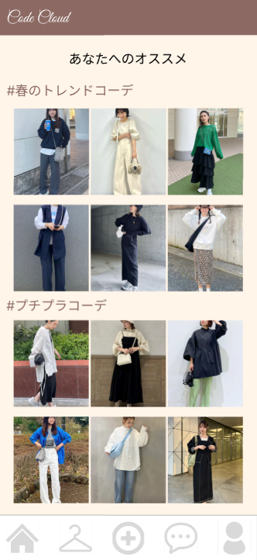

 |  |  |  |  |  |  |  |  |  |  |  |  | ①クリックして投稿詳細画面(G5-2-3)に遷移する
 |  |  |  |  |  |  |  |  |  |  |  |  | ②ホーム画面(G2-1)に遷移する
 |  |  |  |  |  |  |  |  |  |  |  |  | ③クローゼット画面(G3-1)に遷移する
①
 |  |  |  |  |  |  |  |  |  |  |  |  | ④登録画面(G4-1)に遷移する
 |  |  |  |  |  |  |  |  |  |  |  |  | ⑤GPT画面(G6-1)に遷移する
 |  |  |  |  |  |  |  |  |  |  |  |  | ⑥マイページ画面(G7-1)に遷移する

②
③
④
⑤
⑥
使用する部品
識別ID | ラベル |  | 入力／表示 | 部品の種類 |  | 表示桁数 | 入力桁数 | データ型 | 文字種 | 初期表示 | 設定元 |  | 設定先 |  | 説明
① | 投稿画像 |  | ー | リンク |  | ー | ー | ー | ー | ー | ー | ー | ー | ー | 投稿詳細画面に遷移するリンク
② | ホーム |  | ー | ボタン |  | ー | ー | ー | ー | ー | ー | ー | ー | ー | ホーム画面(G2-1)に遷移するボタン
③ | クローゼット |  | ー | ボタン |  | ー | ー | ー | ー | ー | ー | ー | ー | ー | クローゼット画面(G3-1)に遷移するボタン
④ | アイテム登録 |  | ー | ボタン |  | ー | ー | ー | ー | ー | ー | ー | ー | ー | 登録画面(G4-1)に遷移するボタン
⑤ | GPT |  | ー | ボタン |  | ー | ー | ー | ー | ー | ー | ー | ー | ー | GPT画面(G6-1)に遷移するボタン
⑥ | マイページ |  | ー | ボタン |  | ー | ー | ー | ー | ー | ー | ー | ー | ー | マイページ画面(G7-1)に遷移するボタン

G4-1
画面レイアウト定義
共通情報 |  | システム名 | コーデクラウド |  |  |  |  |  |  |  |  |  |  |  |  | 作成者 | 塚原那奈子
 |  | 工程名 | システム設計 |  |  |  |  |  |  |  |  |  |  |  |  | 作成日付 | 2023-04-24
 |  | ドキュメント名 | コーデクラウド 画面設計書 |  |  |  |  |  |  |  |  |  |  |  |  | バージョン | var.1.0
書誌情報 |  | 書誌名 | コーデクラウド 画面レイアウト |  |  |  |  |  |  |  |  |  |  |  |  | 更新者 | 塚原那奈子
 |  | 画面ID | G4-1 |  | 画面の名称 |  | 登録画面 |  |  |  |  |  |  |  |  | 更新日付 | 2023-04-25
 |  | 概要 | ユーザーがアイテムを登録する画面
①
レイアウト図 |  |  |  |  |  |  |  |  |  |  |  | 操作手順
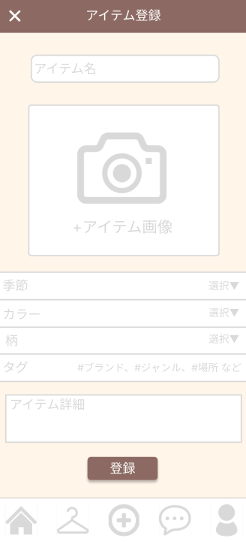

②

③
 |  |  |  |  |  |  |  |  |  |  |  |  | ①クリックしてホーム画面(G2-1)に遷移する
 |  |  |  |  |  |  |  |  |  |  |  |  | ②アイテム名を入力する
 |  |  |  |  |  |  |  |  |  |  |  |  | ③アイテム画像を登録する
 |  |  |  |  |  |  |  |  |  |  |  |  | ④季節を選択する
 |  |  |  |  |  |  |  |  |  |  |  |  | ⑤カラーを選択する
 |  |  |  |  |  |  |  |  |  |  |  |  | ⑥柄を選択する
 |  |  |  |  |  |  |  |  |  |  |  |  | ⑦タグを入力する
 |  |  |  |  |  |  |  |  |  |  |  |  | ⑧アイテム説明を入力する
 |  |  |  |  |  |  |  |  |  |  |  |  | ⑨クリックして登録を確定する
 |  |  |  |  |  |  |  |  |  |  |  |  | ⑩ホーム画面(G2-1)に遷移する
④
⑧
 |  |  |  |  |  |  |  |  |  |  |  |  | ⑪クローゼット画面(G3-1)に遷移する
 |  |  |  |  |  |  |  |  |  |  |  |  | ⑫登録画面(G4-1)に遷移する
⑤
 |  |  |  |  |  |  |  |  |  |  |  |  | ⑬GPT画面(G6-1)に遷移する
⑨
 |  |  |  |  |  |  |  |  |  |  |  |  | ⑭マイページ画面(G7-1)に遷移する
⑥

⑩
⑪
⑦
⑫
⑬
⑭
使用する部品
識別ID | ラベル |  | 入力／表示 | 部品の種類 |  | 表示桁数 | 入力桁数 | データ型 | 文字種 | 初期表示 | 設定元 |  | 設定先 |  | 説明
① | 戻る |  |  | ボタン |  | ー | ー | ー | ー | ー | ー | ー | ー | ー | ホーム画面(G2-1)に戻るボタン
② | アイテム名 |  | 入力 | テキストボックス |  | ー | 40 | 文字列 | ー | ー | ー | ー | ー | ー | アイテム名を入力するテキストボックス
③ | アイテム画像 |  | 入力 |  |  | ー | ー | ー | ー | ー | ー | ー | ー | ー | アイテム画像を登録する
④ | 季節 |  |  | チェックボックス |  | ー | ー | ー | ー | ー | ー | ー | ー | ー | 季節を選択するチェックボックス（複数選択可）
⑤ | カラー |  |  | チェックボックス |  | ー | ー | ー | ー | ー | ー | ー | ー | ー | カラーを選択するチェックボックス（複数選択可）
⑥ | 柄 |  |  | チェックボックス |  | ー | ー | ー | ー | ー | ー | ー | ー | ー | 柄を選択するチェックボックス
⑦ | タグ |  | 入力 | テキストボックス |  | ー | 32 | 文字列 | ー | ー | ー | ー | ー | ー | タグを入力するテキストボックス
⑧ | アイテム詳細 |  | 入力 | テキストボックス |  | ー | 100 | 文字列 | ー | ー | ー | ー | ー | ー | アイテム詳細を入力するテキストボックス
⑨ | 登録 |  |  | ボタン |  | ー | ー | ー | ー | ー | ー | ー | ー | ー | アイテムの登録を確定するボタン
⑩ | ホーム |  |  | ボタン |  | ー | ー | ー | ー | ー | ー | ー | ー | ー | ホーム画面(G2-1)に遷移するボタン
⑪ | クローゼット |  |  | ボタン |  | ー | ー | ー | ー | ー | ー | ー | ー | ー | クローゼット画面(G3-1)に遷移するボタン
⑫ | アイテム登録 |  |  | ボタン |  | ー | ー | ー | ー | ー | ー | ー | ー | ー | 登録画面(G4-1)に遷移するボタン
⑬ | GPT |  |  | ボタン |  | ー | ー | ー | ー | ー | ー | ー | ー | ー | GPT画面(G6-1)に遷移するボタン
⑭ | マイページ |  |  | ボタン |  | ー | ー | ー | ー | ー | ー | ー | ー | ー | マイページ画面(G7-1)に遷移するボタン

